Test Case 1
Test Case ID |  | TC1 | Test Case Description |  | Crearea contului
Created By |  | Ioana

Tester's Name |  | Ioana | Date Tested |  | 06.09.2022 |  | Test Case (Pass/Fail/Not Executed) |  | Pass

S # | Pre-condition: |  |  |  | S # | Test Data
1 | Acces la browserul Google |  |  |  | 1
2 | Detinerea unei adrese de email valide |  |  |  | 2

Severitate | Mare |  | Timp estimat | 3 minute
Prioritate | Medie |  | Testare | Pozitiva

Step # | Step Details |  | Expected Results |  | Actual Results |  |  | Pass / Fail / Not executed / Suspended

1 | Acceseaza www.notino.ro |  | Pagina ar trebui sa se deschida |  | As expected |  |  | Pass
2 | Click pe iconita de autentificare |  | Ar trebui sa se deschida pagina de introducere a datelor de conectare |  | As expected |  |  | Pass
3 | Click pe "Inregistrati-va acum" |  | Ar trebui sa se deschida pagina de inregistrare/creare cont |  | As expected |  |  | Pass
4 | Introdu email si parola |  | Datele sa poata fi introduse |  | As expected |  |  | Pass
5 | Click pe "Inregistrare" |  | Contul ar trebui sa fie creat |  | As expected |  |  | Pass
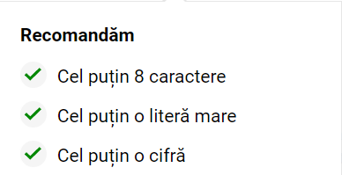
Pasul 4
Recomandari parola

Test Case 6
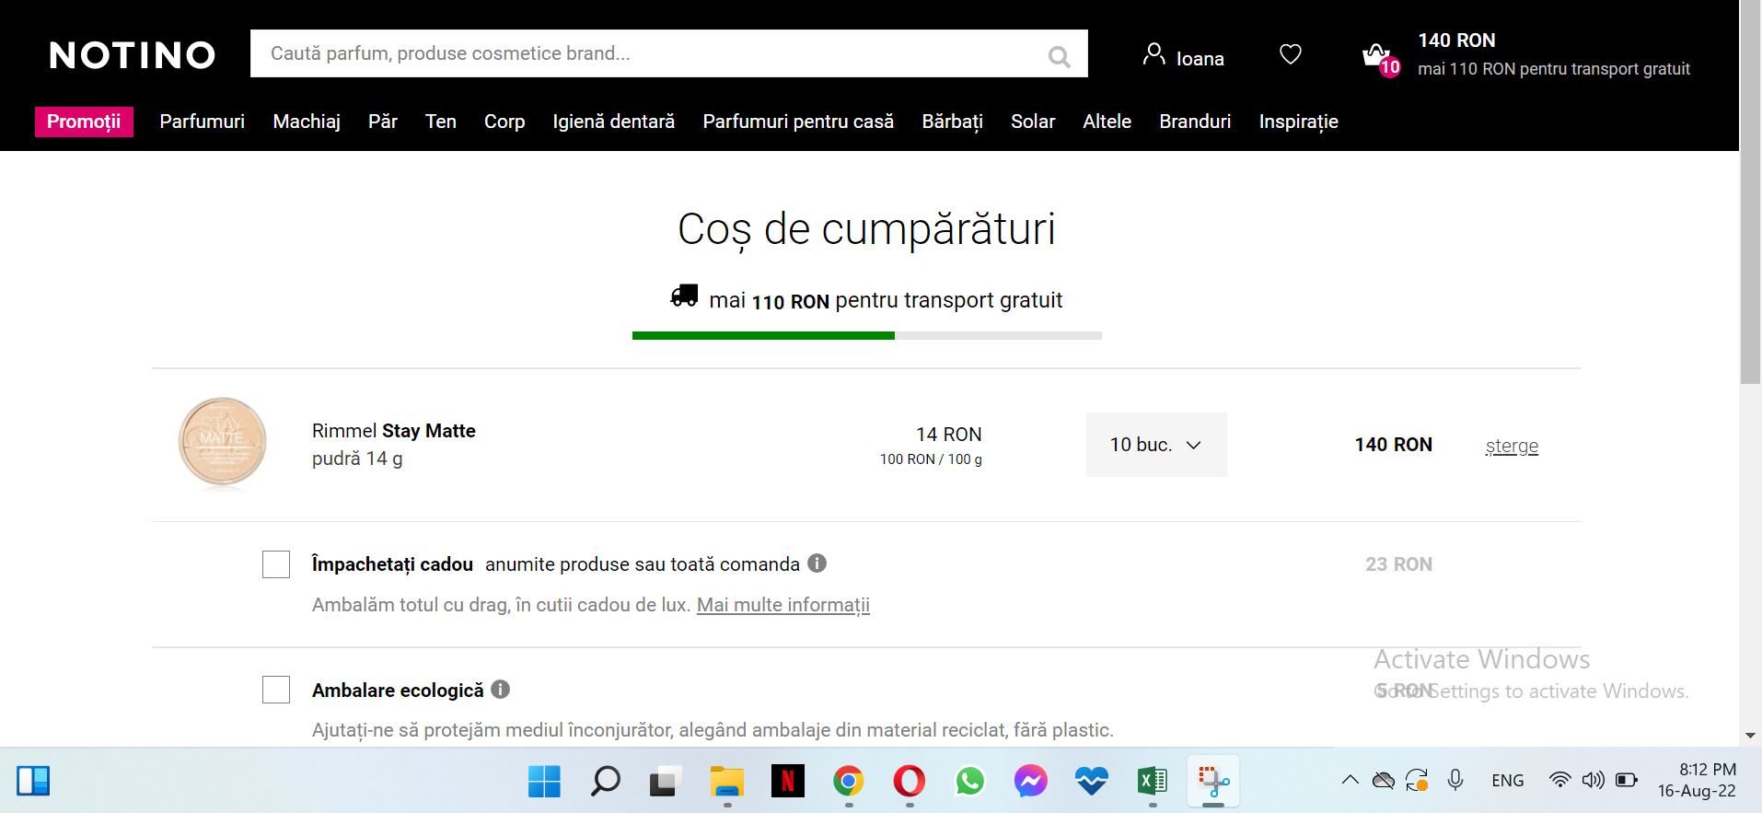
Test Case ID |  | TC6 | Test Case Description |  | Adaugarea unui produs in cos
Created By |  | Ioana

Tester's Name |  | Ioana | Date Tested |  | 07.09.2022 |  | Test Case (Pass/Fail/Not Executed) |  | Pass

S # | Pre-condition: |  |  |  | S # | Test Data
1 | Acces la browserul Google |  |  |  | 1
2 |  |  |  |  | 2

Severitate | Mare |  | Timp estimat | 12 minute
Prioritate | Mare |  | Testare | Pozitiva

Step # | Step Details |  | Expected Results |  | Actual Results |  |  | Pass / Fail / Not executed / Suspended

1 | Acceseaza www.notino.ro |  | Pagina ar trebui sa se deschida |  | As expected |  |  | Pass
2 | Click pe bara de cautare |  | Campul sa poata fi accesat |  | As expected |  |  | Pass
3 | Introdu denumire/cod produs |  | Datele sa poata fi introduse |  | As expected |  |  | Pass
4 | Apasa Enter |  | Sa fie afisate toate rezultatele bazate pe datele introduse de utilizator |  | As expected |  |  | Pass
5 | Click pe produsul dorit |  | Ar trebui sa se deschida pagina cu detaliile si specificatiile produsului |  | As expected |  |  | Pass
6 | Selecteaza cantitatea dorita |  | Cantitatea sa poata fi selectata din lista disponibila |  | As expected |  |  | Pass
7 | Click pe "Cumpara" |  | Produsul ar trebui sa fie adaugat in cos |  | As expected (vezi imagine atasata) |  |  | Pass

